Telas
DESENHE CONSTRUA 3 TELAS SEU APLICATIVO
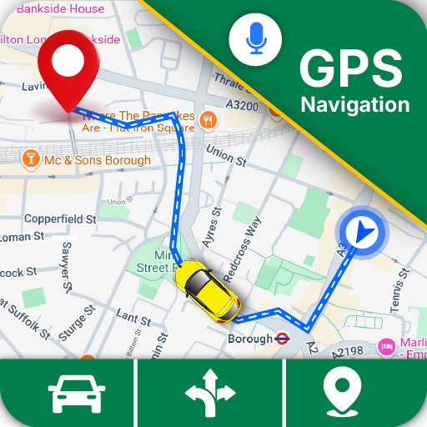
Olá, Usuário!

Mês, dia, ano

Email
Seg
Ter
Qua
Qui
Sex
Sab
Dom
Gasto do combustível até agora:
Senha
Previsão de troca de pneu/óleo e freio:
Entrar
Ranking do melhor dia:

Controle de manutenção:

Novo cadastro

Procurar corrida

Tela de login/cadastro
Estatísticas
Tela de trajetos

